关系图
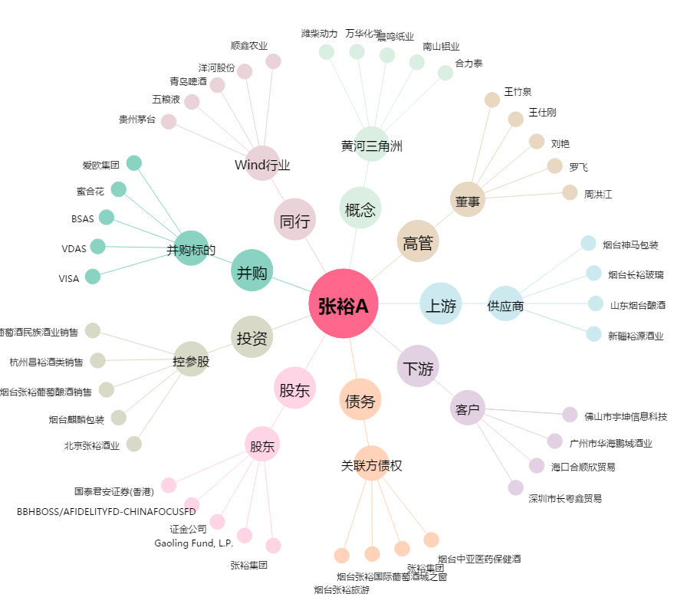
张裕A[000869.SZ] - 关系概览图

